画面遷移図
画面遷移図 | システム名 | ユースケースグループ | ユースケース | 作成者 | 作成日 | 更新者 | 更新日
 | 航空チケット予約システム | チケット予約サービス | フライトの空席状況を照会する | 電電 次郎 | 2014-01-01

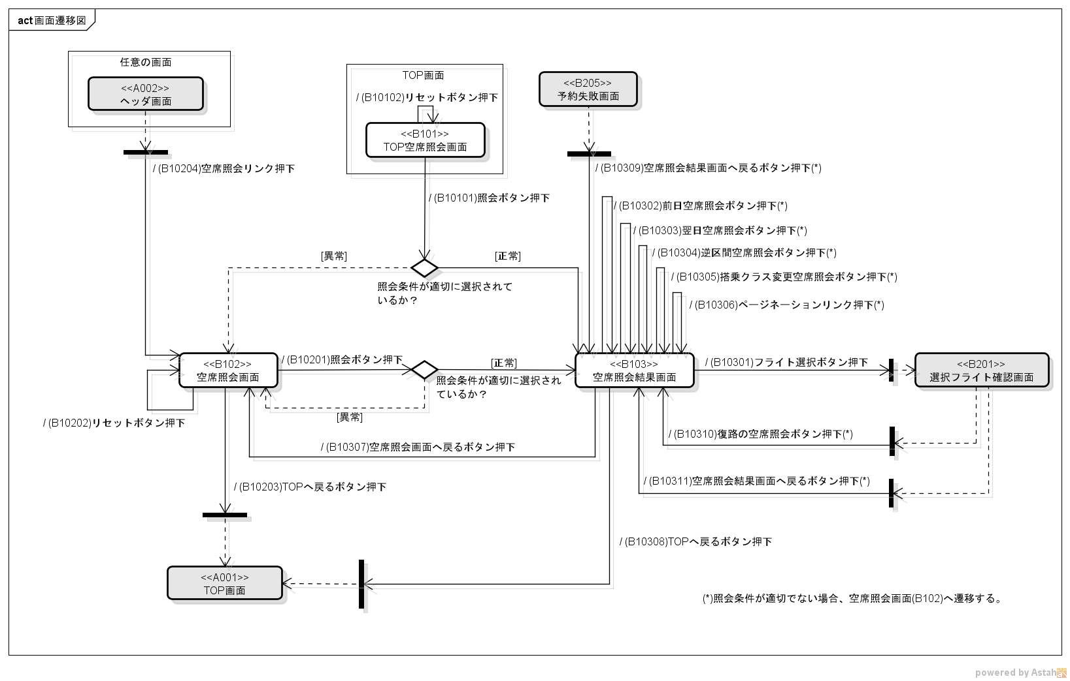

凡例
正常系遷移
異常系遷移/
ユースケース外遷移
ユースケース境界
分岐
画面
<<画面ID>>
画面名
開始点
(画面表示前であることを表す)
<<画面ID>>
画面名
ユースケース外画面
終了点
(画面が閉じていることを表す)
画面名 or "任意の画面"
部品利用画面
(部品画面を内包した実画面)

